Старшие
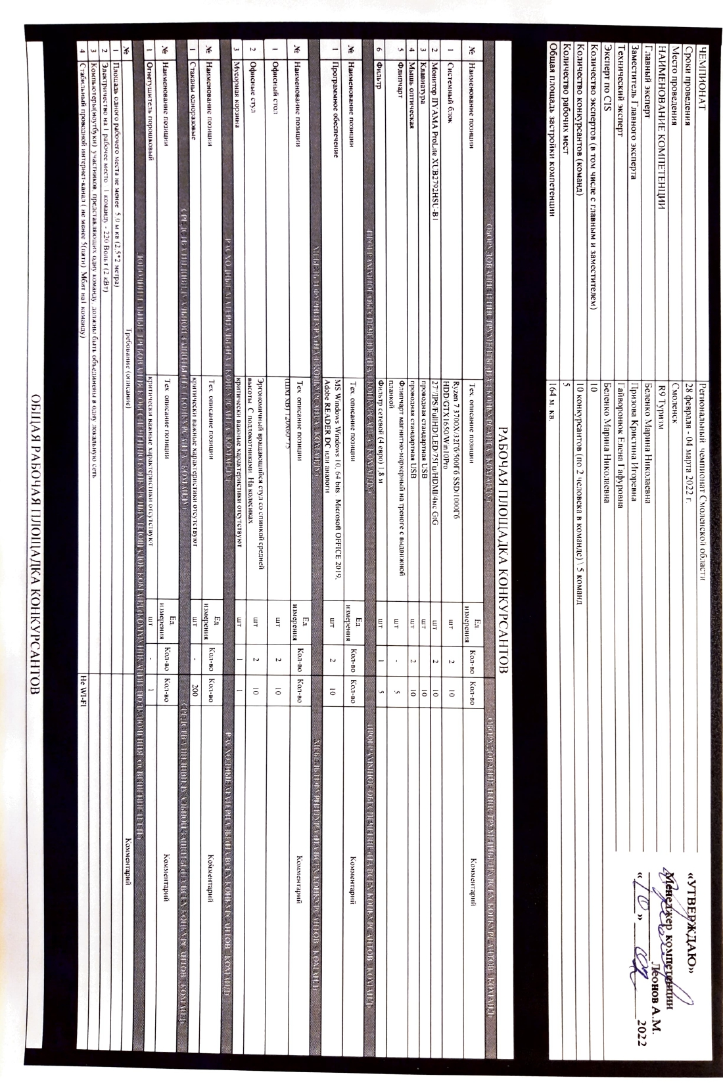
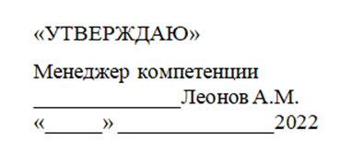
ЧЕМПИОНАТ |  | Региональный чемпионат Смоленской области
Сроки проведения |  | 28 февраля - 04 марта 2022 г.
Место проведения |  | Смоленск
НАИМЕНОВАНИЕ КОМПЕТЕНЦИИ |  | R9 Туризм
Главный эксперт |  | Беленко Марина Николаевна
Заместитель Главного эксперта |  | Призова Кристина Игоревна
Технический эксперт |  | Гайворонюк Елена Гафуровна
Эксперт по CIS |  | Беленко Марина Николаевна
Количество экспертов (в том числе с главным и заместителем) |  | 10
Количество конкурсантов (команд) |  | 10 конкурсантов (по 2 человека в команде) \ 5 команд
Количество рабочих мест |  | 5
Общая площадь застройки компетенции |  | 164 м. кв.

РАБОЧАЯ ПЛОЩАДКА КОНКУРСАНТОВ
ОБОРУДОВАНИЕ И ИНСТРУМЕНТЫ (НА 1 КОНКУРСАНТА \ КОМАНДУ) |  |  |  |  | ОБОРУДОВАНИЕ И ИНСТРУМЕНТЫ (НА ВСЕХ КОНКУРСАНТОВ \ КОМАНД)
№ | Наименование позиции | Тех. описание позиции | Ед. измерения | Кол-во | Кол-во | Комментарий
1 | Системный блок | Ryzen 7 3700X/32Гб/500Гб SSD/1000Гб HDD/GTX1650/Win10Pro | шт | 2 | 10
2 | Монитор IIYAMA ProLite XUB2792HSU-B1 | 27"/IPS/FullHD/LED/75Гц/HDMI/4мс GtG | шт | 2 | 10
3 | Клавиатура | проводная стандартная USB | шт |  | 10
4 | Мышь оптическая | проводная стандартная USB | шт | 2 | 10
5 | Флипчарт | Флипчарт магнитно-маркерный на треноге с выдвижной планкой | шт | - | 5
6 | Фильтр | Фильтр сетевой (4 евро) 1,8 м | шт | 1 | 5
ПРОГРАММНОЕ ОБЕСПЕЧЕНИЕ (НА 1 КОНКУРСАНТА \ КОМАНДУ) |  |  |  |  | ПРОГРАММНОЕ ОБЕСПЕЧЕНИЕ (НА ВСЕХ КОНКУРСАНТОВ \ КОМАНД)
№ | Наименование позиции | Тех. описание позиции | Ед. измерения | Кол-во | Кол-во | Комментарий
1 | Программное обеспечение | MS Windows Windows 10, 64 bits . Microsoft OFFICE 2019, Adobe READER DC или аналоги | шт | 2 | 10
МЕБЕЛЬ И ФУРНИТУРА (НА 1 КОНКУРСАНТА \ КОМАНДУ) |  |  |  |  | МЕБЕЛЬ И ФУРНИТУРА (НА ВСЕХ КОНКУРСАНТОВ \ КОМАНД)
№ | Наименование позиции | Тех. описание позиции | Ед. измерения | Кол-во | Кол-во | Комментарий
1 | Офисный стол | (ШхГхВ) 120х60*75 | шт | 2 | 10
2 | Офисные стул | Эргономичный вращающийся стул со спинкой средней высоты. С подлокотниками. На колесиках | шт | 2 | 10
3 | Мусорная корзина | критически важные характеристики отсутствуют | шт | 1 | 1
РАСХОДНЫЕ МАТЕРИАЛЫ (НА 1 КОНКУРСАНТА \ КОМАНДУ) |  |  |  |  | РАСХОДНЫЕ МАТЕРИАЛЫ (НА ВСЕХ КОНКУРСАНТОВ \ КОМАНД)
№ | Наименование позиции | Тех. описание позиции | Ед. измерения | Кол-во | Кол-во | Комментарий
1 | Стаканы одноразовые | критически важные характеристики отсутствуют | шт | - | 200
СРЕДСТВА ИНДИВИДУАЛЬНОЙ ЗАЩИТЫ (НА 1 КОНКУРСАНТА \ КОМАНДУ) |  |  |  |  | СРЕДСТВА ИНДИВИДУАЛЬНОЙ ЗАЩИТЫ (НА ВСЕХ КОНКУРСАНТОВ \ КОМАНД)
№ | Наименование позиции | Тех. описание позиции | Ед. измерения | Кол-во | Кол-во | Комментарий
1 | Огнетушитель порошковый | критически важные характеристики отсутствуют | шт | - | 1
ДОПОЛНИТЕЛЬНЫЕ ТРЕБОВАНИЯ К ОБЕСПЕЧЕНИЮ КОНКУРСНЫХ ПЛОЩАДОК КОМАНД (КОММУНИКАЦИИ, ПОДКЛЮЧЕНИЯ, ОСВЕЩЕНИЕ И Т.П.)
№ | Требование (описание) |  |  |  | Комментарий
1 | Площадь одного рабочего места не менее 5,0 м.кв (2,5*2 метра)
2 | Электричество на 1 рабочее место \ 1 команду - 220 Вольт (2 кВт)
3 | Компьютеры(ноутбуки) участников, представляющих одну команду, должны быть объединены в одну локальную сеть
4 | Стабильный проводной интернет-канал ( не менее 5(пяти) Мбит на1 команду) |  |  |  | Не WI-FI

ОБЩАЯ РАБОЧАЯ ПЛОЩАДКА КОНКУРСАНТОВ
ОБОРУДОВАНИЕ И ИНСТРУМЕНТЫ (НА ВСЕХ КОНКУРСАНТОВ \ КОМАНД)
№ | Наименование позиции | Тех. описание позиции | Ед. измерения | Кол-во |  | Комментарий
1 | МФУ Kyocera M8125cidn | A4/A3, цветной, 30/15 ppm, 24 стр/мин (А4), 12 стр/мин (А3), 1200x1200 dpi, 1,5 Gb, USB, LAN | шт | 1
4 | Фильтр | Фильтр сетевой ( 4 евро) 1,8 м | шт | 1
2 | ЖК панель на .стойке LG 60UN71006LB | 60"/ 3840 x 2160, Ultra HD 4K/2 x 10 Вт/50 Гц/Wi-Fi/Bluetooth/SMART TV/HDMI/RJ-45/USB | шт | 1
МЕБЕЛЬ И ФУРНИТУРА (НА ВСЕХ КОНКУРСАНТОВ \ КОМАНД)
№ | Наименование позиции | Тех. описание позиции | Ед. измерения | Кол-во |  | Комментарий
1 | Офисный стол | (ШхГхВ) 1200х600х750 | шт | 1
2 | Офисный стул | Эргономичный вращающийся стул со спинкой средней высоты. С подлокотниками. На колесиках | шт | 1
3 | Мусорная корзина | критически важные характеристики отсутствуют | шт | 1
РАСХОДНЫЕ МАТЕРИАЛЫ (НА ВСЕХ КОНКУРСАНТОВ \ КОМАНД)
№ | Наименование позиции | Тех. описание позиции | Ед. измерения | Кол-во |  | Комментарий
1 | Картридж | Kyocera TK-8115K, черный | шт | 1
СРЕДСТВА ИНДИВИДУАЛЬНОЙ ЗАЩИТЫ (НА ВСЕХ КОНКУРСАНТОВ \ КОМАНД)
№ | Наименование позиции | Тех. описание позиции | Ед. измерения | Кол-во |  | Комментарий
1 | Огнетушитель порошковый | критически важные характеристики отсутствуют | шт | 1
ДОПОЛНИТЕЛЬНЫЕ ТРЕБОВАНИЯ К ОБЕСПЕЧЕНИЮ ОБЩЕЙ РАБОЧЕЙ ПЛОЩАДКЕ КОНКУРСАНТОВ (КОММУНИКАЦИИ, ПОДКЛЮЧЕНИЯ, ОСВЕЩЕНИЕ И Т.П.)
№ | Требование (описание) |  |  |  | Комментарий
1 | Площадь зоны не менее 42 м.кв
2 | Электричество: 2 розетки по 220 Вольт (по 2 кВт на каждую)
3 | Стабильный проводной интернет-канал ( не менее 5 (пяти ) Мбит) |  |  |  | Не WI-FI

БРИФИНГ-ЗОНА
ОБОРУДОВАНИЕ И ИНСТРУМЕНТЫ (НА ВСЕХ КОНКУРСАНТОВ, ЭКСПЕРТОВ)
№ | Наименование позиции | Тех. описание позиции | Ед. измерения | Кол-во |  | Комментарий
1 | Ноутбук MSI GL75 10SCSR-046XRU | 17,3" FullHD/i5-10300H/8Gb/1Tb+256Gb SSD/GTX1650Ti 4Gb/Windows 10 Pro | шт | 1
2 | Звукоусилительный комплект BEHRINGER EPS500MP3 | активная система, цифровой процессор эффектов, 2 колонки, усилитель 250 Вт х 2, НЧ-драйвер 6", ВЧ-драйвер 1", 8 каналов | шт | 1
3 | Радио микрофон AKG WMS40 Mini2 Vocal Set BD, в комплекте 2 шт. | 2 канала, 40 Гц – 20 кГц, кардиоидный, сигнал / шум, от 537.5 до 539.3 МГц 105 дБ | шт | 1
4 | Презентер | Беспроводной пульт для проведения презентаций, оснащенный удобными элементами управления и лазерной указкой с красным лучом | шт | 1
5 | Интерактивная панель INFOCUS JTOUCH 86" INF8640e | 86",16:9, 3840x2160, 3GB DDR4 + 16GB, яркость 450 кд/м2, контрастность 4000:1, HDMI x3, VGA, RJ-45, USB x5, | шт | 1
6 | Фильтр | Фильтр сетевой ( 4 евро) 3 м | шт | 1
7 | Роутер | критически важные характеристики отсутствуют | шт | 1
МЕБЕЛЬ И ФУРНИТУРА (НА ВСЕХ КОНКУРСАНТОВ, ЭКСПЕРТОВ)
№ | Наименование | Тех. описание позиции | Ед. измерения | Кол-во |  | Комментарий
1 | Офисный стол | (ШхГхВ) 1200х600х750, столешница не тоньше 25 мм | шт | 2
2 | Стул для посетителей офисный | без подлокотников, расчитанные на вес не менее 100 кг | шт | 20
3 | Презентационная стойка для ноутбука | 10 кг, (115×90×40 см), 2 полки на разной высоте | шт | 1
ДОПОЛНИТЕЛЬНЫЕ ТРЕБОВАНИЯ К ОБЕСПЕЧЕНИЮ БРИФИНГ-ЗОНЫ (КОММУНИКАЦИИ, ПОДКЛЮЧЕНИЯ, ОСВЕЩЕНИЕ И Т.П.)
№ | Требование (описание) |  |  |  | Комментарий
1 | Площадь зоны не менее 40 м.кв (6,4*6,4 метра)
2 | Электричество: 3 розетки по 220 Вольт (по 2 кВт на каждую)
3 | Стабильный проводной интернет-канал ( не менее 5 (пяти ) Мбит) |  |  |  | Не WI-FI

КОМНАТА ЭКСПЕРТОВ
ОБОРУДОВАНИЕ И ИНСТРУМЕНТЫ (НА ВСЕХ ЭКСПЕРТОВ)
№ | Наименование | Тех. описание позиции | Ед. измерения | Кол-во |  | Комментарий
1 | Ноутбук | Asus VivoBook A512D 2-ух ядерный процессор, 8 гб оперативной памяти, 512 гб SSD, ОС MS-Windows Windows 10 64 bits | шт | 1
2 | Системный блок | Ryzen 7 3700X/32Гб/500Гб SSD/1000Гб HDD/GTX1650/Win10Pro | шт | 3
3 | Монитор IIYAMA ProLite XUB2792HSU-B1 | 27"/IPS/FullHD/LED/75Гц/HDMI/4мс GtG | шт | 3
4 | Клавиатура | проводная стандартная USB | шт | 3
5 | Мышь оптическая | проводная стандартная USB | шт | 4
6 | ЖК панель на .стойке LG 60UN71006LB | 60"/ 3840 x 2160, Ultra HD 4K/2 x 10 Вт/50 Гц/Wi-Fi/Bluetooth/SMART TV/HDMI/RJ-45/USB | шт | 1
7 | Фильтр | Фильтр сетевой ( 4 евро) 1,8 м | шт | 4
8 | Роутер Keenetic Giga KN-1010 | 4UTP 1000Mbps, 1WAN, 1SFP, 2xUSB,802.11a/b/g/n/ac, 867Mbps,4x5dBi | шт | 1
МЕБЕЛЬ И ФУРНИТУРА (НА ВСЕХ ЭКСПЕРТОВ)
№ | Наименование | Тех. описание позиции | Ед. измерения | Кол-во |  | Комментарий
1 | Офисный стол | (ШхГхВ) 1200х600х750, столешница не тоньше 25 мм | шт | 4
2 | Стул для посетителей офисный | без подлокотников, расчитанные на вес не менее 100 кг | шт | 8
3 | Мусорная корзина | критически важные характеристики отсутствуют | шт | 1
4 | Презентационная стойка для ноутбука | критически важные характеристики отсутствуют | шт | 1
РАСХОДНЫЕ МАТЕРИАЛЫ
№ | Наименование позиции | Тех. описание позиции | Ед. измерения | Кол-во |  | Комментарий
1 | Стаканы одноразовые | критически важные характеристики отсутствуют | шт | 100
2 | Баллоны с водой | критически важные характеристики отсутствуют | шт | 1
ДОПОЛНИТЕЛЬНЫЕ ТРЕБОВАНИЯ К ОБЕСПЕЧЕНИЮ КОМНАТЫ ЭКСПЕРТОВ (КОММУНИКАЦИИ, ПОДКЛЮЧЕНИЯ, ОСВЕЩЕНИЕ И Т.П.)
№ | Требование (описание) |  |  |  | Комментарий
1 | Площадь комнаты не менее 31 м.кв (5,6*5,5 метра)
2 | Электричество: 2 розетки по 220 Вольт (по 2 кВт на каждую)
3 | Стабильный проводной интернет-канал ( не менее 5 (пяти ) Мбит) |  |  |  | Не WI-FI

МЕСТО/КОМНАТА ГЛАВНОГО ЭКСПЕРТА
ОБОРУДОВАНИЕ И ИНСТРУМЕНТЫ (ДЛЯ ГЭ)
№ | Наименование | Тех. описание позиции | Ед. измерения | Кол-во |  | Комментарий
1 | Системный блок | Ryzen 7 3700X/32Гб/500Гб SSD/1000Гб HDD/GTX1650/Win10Pro | шт | 1
2 | Монитор IIYAMA ProLite XUB2792HSU-B1 | 27"/IPS/FullHD/LED/75Гц/HDMI/4мс GtG | шт | 1
3 | Клавиатура | проводная стандартная USB | шт | 1
4 | Мышь оптическая | проводная стандартная USB | шт | 1
5 | МФУ Brother DCP-L2500D | A4, 32Mb, LCD, 26 стр/мин, лазерное МФУ, двусторонняя печать, USB2.0 | шт | 1
МЕБЕЛЬ И ФУРНИТУРА (ДЛЯ ГЭ)
№ | Наименование | Тех. описание позиции | Ед. измерения | Кол-во |  | Комментарий
1 | Офисный стол | (ШхГхВ) 1200х600х750 | шт | 1
2 | Стул офисный | Эргономичный вращающийся стул со спинкой средней высоты. С подлокотниками. На колесиках | шт | 1
3 | Мусорная корзина | критически важные характеристики отсутствуют | шт | 1
РАСХОДНЫЕ МАТЕРИАЛЫ (НА ВСЕХ КОНКУРСАНТОВ \ КОМАНД)
№ | Наименование позиции | Тех. описание позиции | Ед. измерения | Кол-во |  | Комментарий
1 | USB флешка | от 4 Gb | шт | 6
2 | Картридж Brother TN-2375 | Оригинальные картриджи | шт | 2
...

